关系图
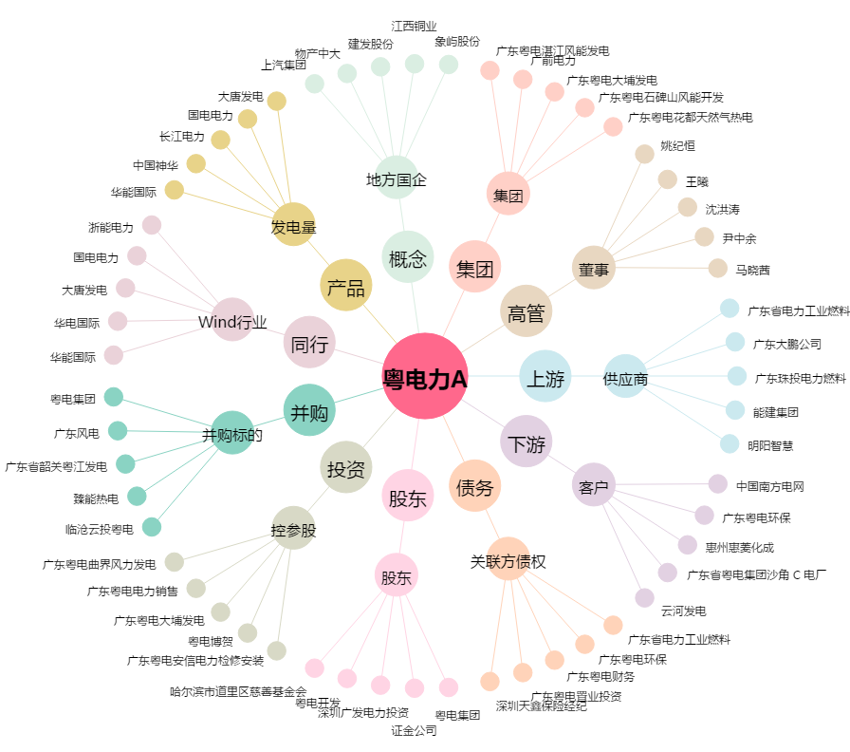
粤电力A[000539.SZ] - 关系概览图

